Sheet
id | 年级 | 学科 | 标题 | 图片上方描述 | 图片 | 图片下方描述 | 是否课内习题 | 分数 | 出错次数 | 题目类型 | 是否固定题 | 出自哪个试卷 | 出题次数 | MD5值 | 答案&解题思路 | 是否发布 | 创建者 | 创建时间 | 修改时间
138 | 1 | 数学 | 看图填数 | (1) 小动物们排成一排，从右边数，小猴子排在第3个，这一排小动物共有 ( ) 个，被挡住的小动物有 ( ) 个。 (2) 最左边的2个小动物排到队友的最右边后，从左边数，小猴子排在第 ( ) 个，它回家后，还有 ( ) 个小动物。 |  | 图片下方描述111 | TRUE | 1 | 1 | 看图填数 | TRUE | 小学数学单元过关练习 | 124 | daf2fe1cc1b294de547d7e45ad932567 | 4,5,6 | TRUE | ben | 2023-10-24 | 2023-10-24
139 | 1 | 数学 | 看图填数 | (1) 小动物们排成一排，从右边数，小猴子排在第3个，这一排小动物共有 ( ) 个，被挡住的小动物有 ( ) 个。 (2) 最左边的2个小动物排到队友的最右边后，从左边数，小猴子排在第 ( ) 个，它回家后，还有 ( ) 个小动物。 | 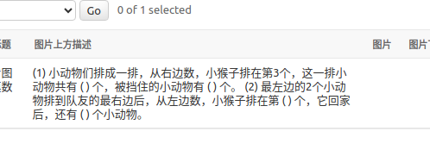 |  | TRUE | 1 | 1 | 看图填数 | TRUE | 小学数学单元过关练习 | 51 | 7c7972d70c830a9300b2f3be0c838a72 | 1,2,3 | TRUE | ben | 2023-10-24 | 2023-10-24
140 | 1 | 数学 | test123 |  |  |  | TRUE | 1 | 1 | 未分类 | TRUE |  | 24 | d41d8cd98f00b204e9800998ecf8427e |  | TRUE | ben | 2023-10-24 | 2023-10-24
141 | 1 | 英语 | test | 123 |  |  | TRUE | 1 | 1 | 未分类 | TRUE |  | 0 | 8f2acdcbe52f06a042904069ef9310a8 | 1,2,3 | FALSE | ben | 2023-10-24 | 2023-10-24

